상품제안서
센트라도 피크닉매트+카카오 데일리스텐텀블러 세트 | 상품코드: S40459

 |  |  |  |  |  |  | 02-713-8555 | www.synergygift.co.kr
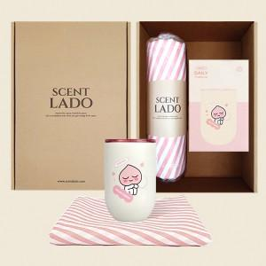 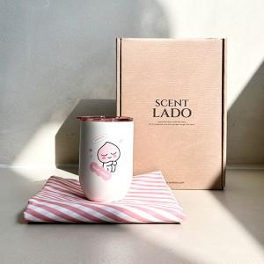

【상세/제작정보】 | <p><span style="color: rgb(51, 51, 51); font-family: NexonLv1Gothic, sans-serif; font-size: 14pt; letter-spacing: -0.3px; text-align: center;">※ 쇼핑백 구매시 별도 문의 바랍니다.</span></p><p>&nbsp;​&nbsp;</p>

【인쇄/포장옵션】 | 실크, 레이저, 스티커 / 포장지포장

【공급단가】 | 수량 | 30~ | 100~ | 300~ | 500~ | 1,000~
*VAT별도 | 단가 | 29,770원 | 28,100원 | 27,100원 | 26,400원 | 25,900원

【상품 URL】 | https://www.synergygift.co.kr:443/src/goods_detail.php?gdno=40459

